Лист1
ИП Степанян Женик Гамлетовна
ОГРНИП 317505300052571
ИНН 370207276537
тел. 8-999-822-06-15 Мария
 | Прайс
Наименование: |  | Кол-во | Цена налич. Опт | Цена безнал,Опт

Тазы
Таз 25л круглый цветной |  | 1 шт | 220 | 253
Таз 18л круглый цветной |  | 1 шт | 190 | 218.5
Таз 5л круглый цветной |  | 1 шт | 25 | 28.75
Ведра
Ведро 18л |  | 1 шт | 260 | 299
Ведро 15л |  | 1 шт | 250 | 287.5
Ведро 10л |  | 1 шт | 220 | 250.8
Ведро 5л |  | 1 шт | 130 | 150.8
Ведро 12л нержавейка | 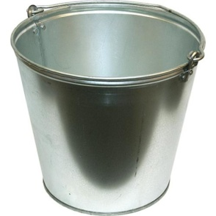 | 1 шт | 250 | 287.5
Ведро 7л нержавейка |  | 1 шт | 220 | 253
Швабра с ведром 2в1 |  | 1шт | 980 | 1127
Ведро мусорное
Ведро мусорное с педалью12л |  | 1шт | 720 | 828
Ведро мусорное с педалью11л |  | 1шт | 700 | 805
Ведро-Туалет
Ведро-туалет 19л |  | 1шт | 550 | 650.1
Швабра/Веник
Швабра пластик+насадка (с пластиковой складной подош.) |  | 1ш | 220 | 275
Веник 10шт/уп |  | 10шт. | 130 | 150.8
Перчатки
Перчатки 1 обливные |  | пара | 20 | 22
Перчатки 2 обливные |  | пара | 22 | 24.2
Перчатки ХБ, серые |  | пара | 10.5 | 11.55

